리스트 페이지
파일명 |  |  |  | list.php
개요 |  |  |  | 게시판 리스트 화면
Path |  |  |  | /mini_board/src/

Frontend

 | 0. 공통
 |  | header의 경우, 별도의 파일을 작성 후 사용
 |  | ** header의 상세는 [헤더]시트 참조 **

 | 1. Base |  |  |  |  |  |  | 2. a Tag Hover
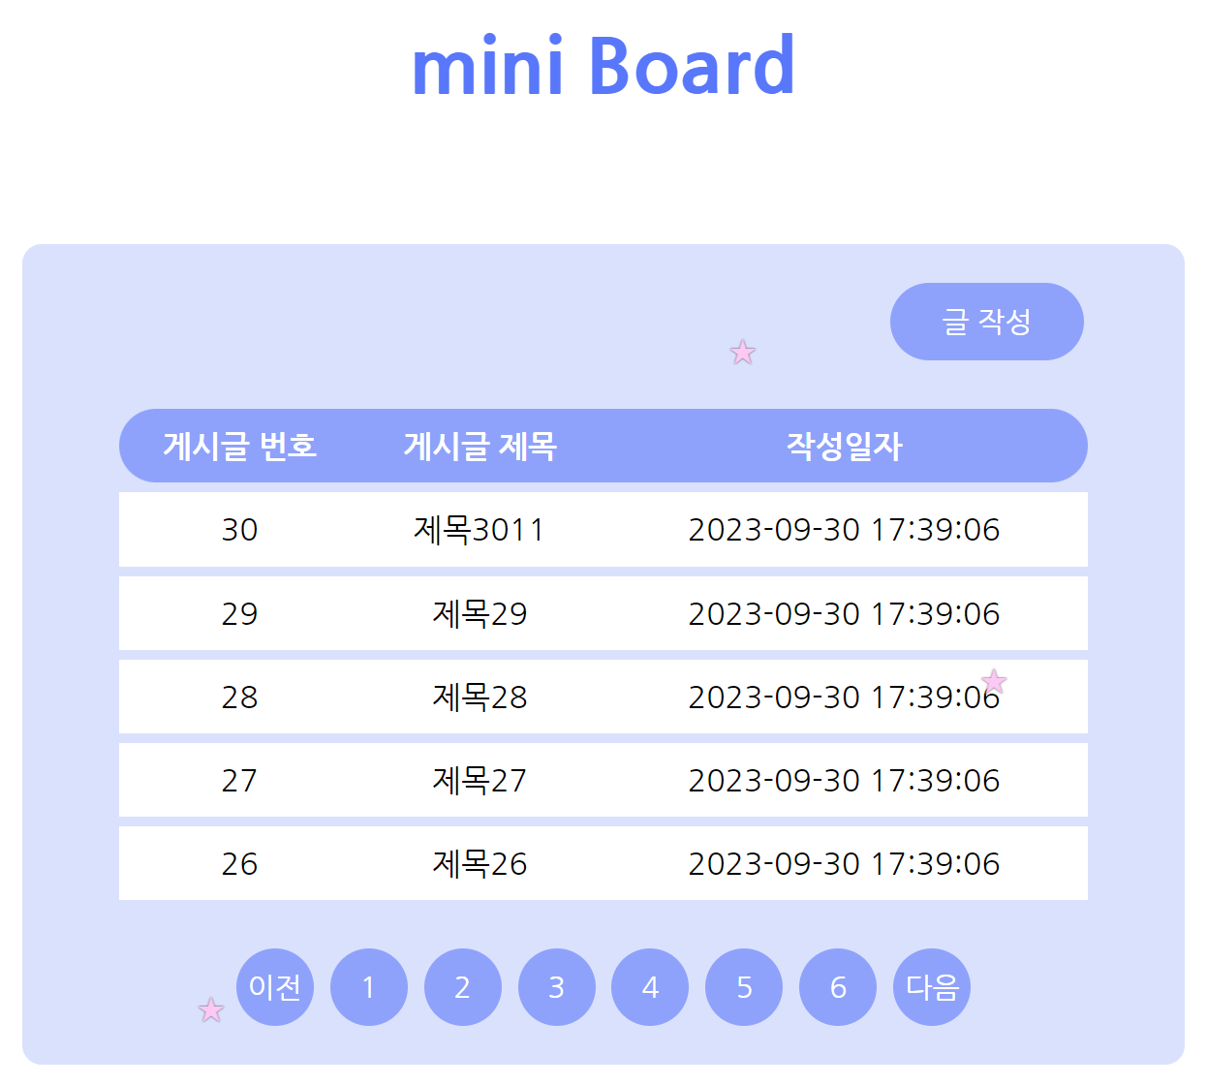
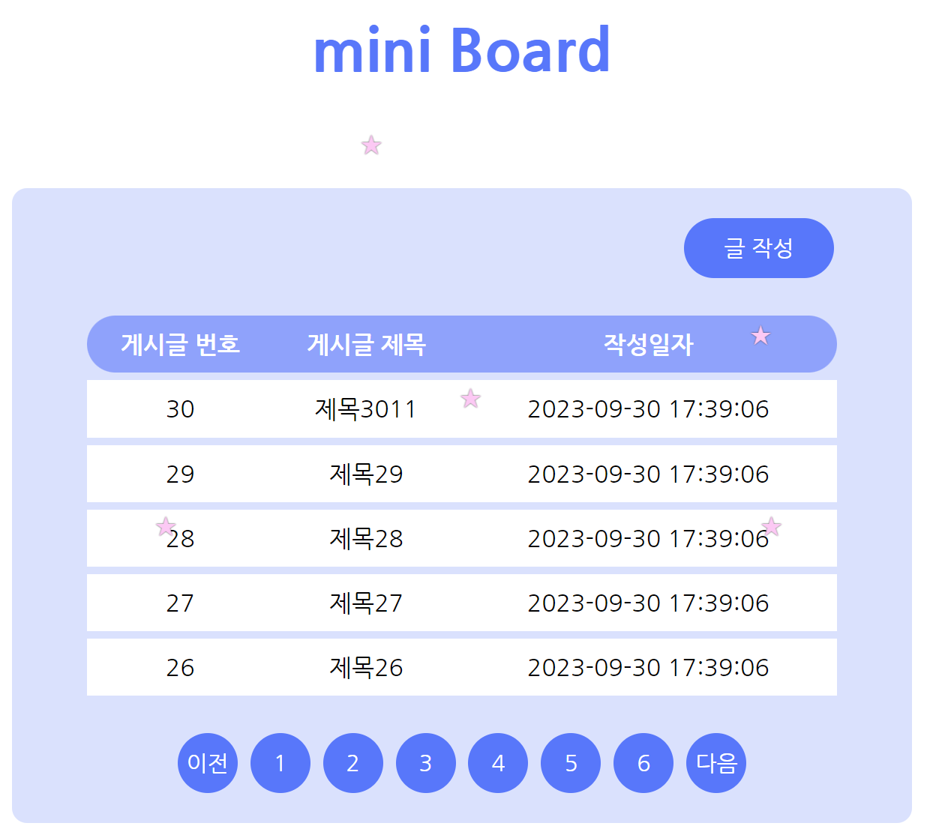

 | 3. 게시글 0건
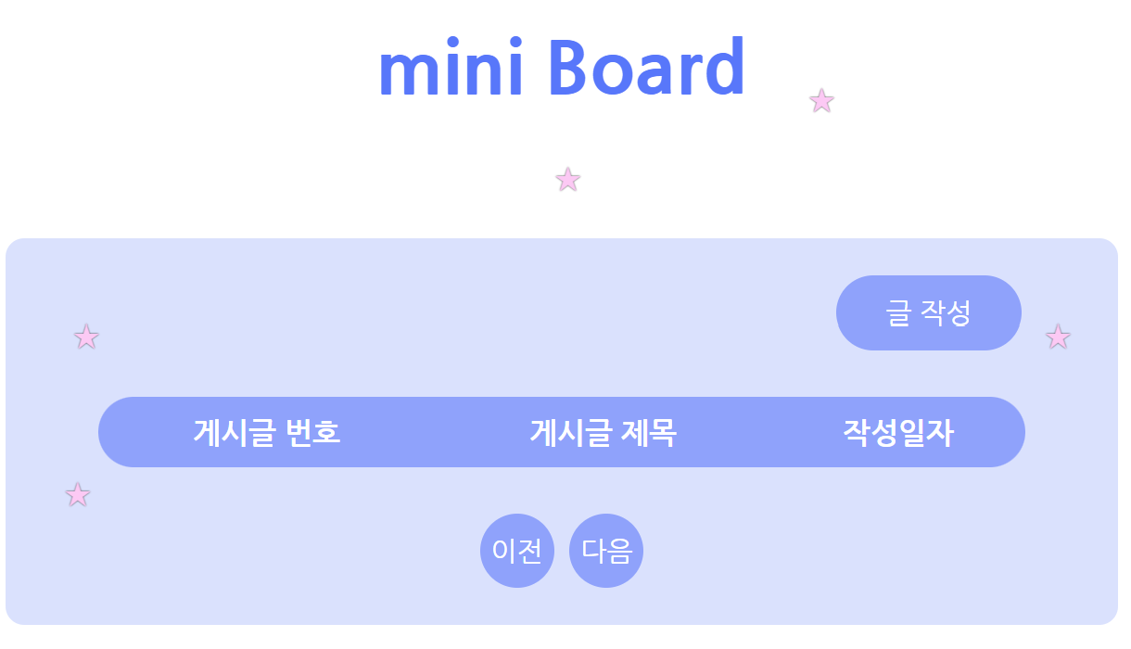

 | 기능명 |  |  | Tag |  | 파라미터 | 상세
 | 게시글 번호 |  |  | - |  | - | [6-1. 게시글 리스트 조회]에서 획득 한 id
 | 게시글 제목 |  |  | a |  | id, page | [6-1. 게시글 리스트 조회]에서 획득 한 title
 | 작성일자 |  |  | - |  | - | [6-1. 게시글 리스트 조회]에서 획득 한 create_at
 | 글작성 |  |  | a |  | - | 클릭 시 작성 페이지로 이동
 | 이전 |  |  | a |  | page | 클릭 시 해당 리스트 페이지로 이동
 | 다음 |  |  | a |  | page | 클릭 시 해당 리스트 페이지로 이동
 | 페이지 번호 |  |  | a |  | page | 클릭 시 해당 리스트 페이지로 이동

Backend

 | 1. 설정 정보
 |  | define("ROOT", $_SERVER["DOCUMENT_ROOT"]."/mini_board/src/"); // 웹서버 root 패스 생성
 |  | define("FILE_HEADER", ROOT."header.php"); // 헤더 패스
 |  | define("ERROR_MSG_PARAM", "Parameter Error : %s"); // 파라미터 에러 메세지
 |  | require_once(ROOT."lib/lib_db.php"); // DB관련 라이브러리
 |  | $list_cnt = 5; // 한 페이지 최대 표시 수
 |  | $page_num = 1; // 페이지 번호 초기화

 | 2. DB Connect
 |  | 2-1. connection 함수 호출
 |  |  | my_db_conn($conn)
 |  |  | ** 함수의 상세는 [DB 관련 공통]시트의 [■ DB Connect (PDO Class Instance)] 참조 **

 |  | 2-2. 예외 처리
 |  |  | > 2-1의 처리의 리턴값이 false 일 경우, 아래 에러메세지를 출력하고 처리 종료
 |  |  |  | "DB Error : PDO Instance"
 |  |  | > 상기 외 처리 계속

 | 3. 파라미터에서 page 획득
 |  | > 파라미터가 있을 경우 request의 파라미터를, 파라미터가 없을 경우 "1"을 셋팅
 |  |  | >> 파라미터셋팅 실패 시, 아래 메시지를 출력 후 처리 종료
 |  |  |  | "Parameter Error : [파라미터명]"
 |  |  | >> 상기 외 처리 계속

 | 4. 게시글 수 조회
 |  | 4-1. 게시글 수 조회
 |  |  | $result = db_select_boards_cnt($conn);
 |  |  |  | $conn | : | PDO 객체
 |  |  | ** 함수의 상세는 [DB 관련 공통]시트의 [■ Select row count from Boards] 참조 **
 |  | 4-1. 예외 처리
 |  |  | > 4-1의 처리 결과가 false 일 경우, 아래 메세지를 출력 후 처리 종료
 |  |  |  | "DB Error : SELECT Boards Count"
 |  |  | > 상기 외 처리 계속

 | 5. 페이지 관련 설정 셋팅
 |  | 5-1. 최대 페이지수
 |  |  | [ (4-1에서 획득한 게시글 수 / 한페이지 최대 표시 수) 를 올림 ]하여 계산할 것
 |  | 5-2. 오프셋
 |  |  | [ (현재 페이지 번호 - 1) * 한 페이지 최대 표시 수 ]하여 계산할 것
 |  | 5-3. 이전 버튼 페이지 번호
 |  |  | [ (현재 페이지 번호 - 1) ]하여 계산할 것
 |  |  | 단, 0 이하 일 경우는 1로 고정
 |  | 5-4. 다음 버튼 페이지 번호
 |  |  | [ (현재 페이지 번호 + 1) ]하여 계산할 것
 |  |  | 단, 최대 페이지 번호를 초과 할 경우 최대 페이지 번호로 고정

 | 6. 게시글 리스트 조회
 |  | 6-1. 게시글 리스트 조회
 |  |  | $result = db_select_boards_paging($conn, $arr_param);
 |  |  |  | $conn | : | PDO 객체
 |  |  |  | $arr_param | : | "list_cnt" => 한 페이지 최대 표시 수
 |  |  |  |  |  | "offset" => 5-2에서 획득한 오프셋
 |  |  | ** 함수의 상세는 [DB 관련 공통]시트의 [■ Select rows from Boards using paging] 참조 **
 |  | 6-2. 예외 처리
 |  |  | > 3-1-2의 처리 결과가 false 일 경우, 아래 메세지를 출력 후 처리 종료
 |  |  |  | "DB Error : Select boards Paging"
 |  |  | > 상기 외 화면 표시

 |  | 6-3. 공통 처리
 |  |  | > 모든 처리 완료 후, DB 파기 처리 함수 호출
 |  |  |  | db_destroy_conn($conn);
 |  |  |  | ** 함수의 상세는 [DB 관련 공통]시트의 [■ DB Destroy] 참조 **

작성 페이지
파일명 |  |  |  | insert.php
개요 |  |  |  | 게시판 작성 페이지
Path |  |  |  | /mini_board/src/

Frontend

 | 1. Base |  |  |  |  |  |  |  |  | 2. a Tag Hover
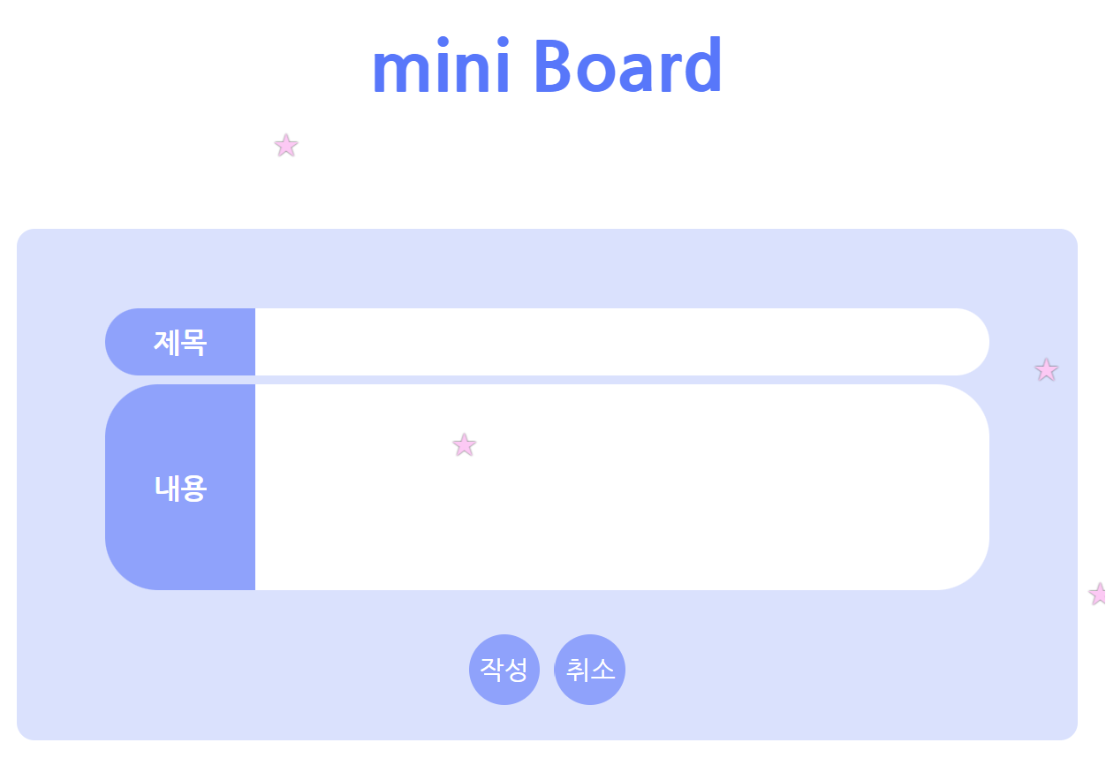
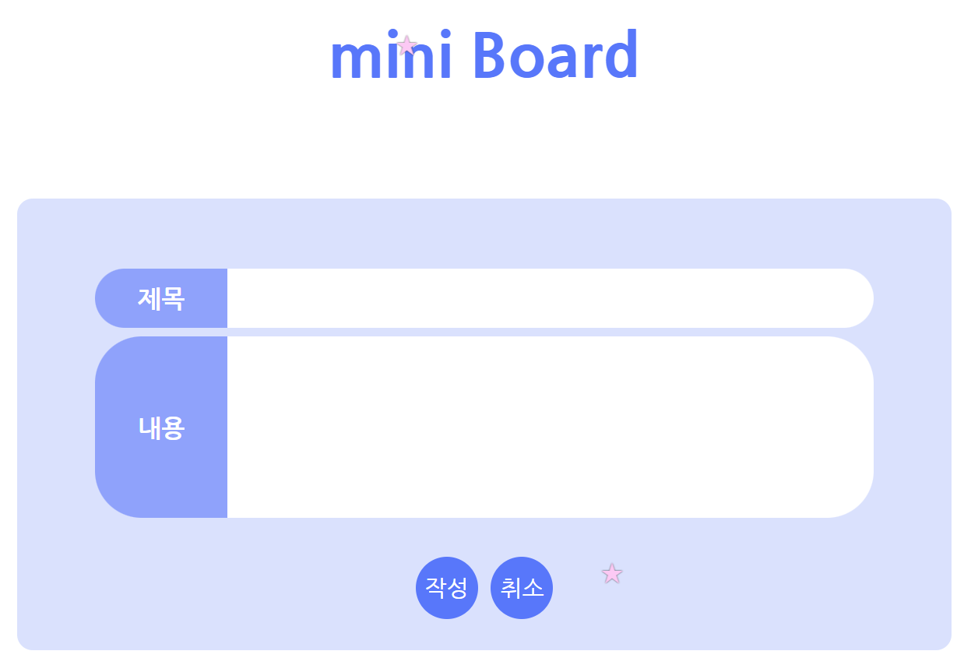

 | 기능명 |  |  | Tag |  |  | 파라미터 |  | 상세
 | 제목 |  |  | input |  |  | - |  | [3-1-2. 게시글 정보 획득]에서 획득 한 title
 | 내용 |  |  | itextarea |  |  | - |  | [3-1-2. 게시글 정보 획득]에서 획득 한 content
 | 작성 |  |  | button |  |  | title, content |  | 클릭 시 작성 후, 리스트 페이지의 1페이지로 이동
 | 취소 |  |  | a |  |  | - |  | 클릭 시 리스트 페이지의 1페이지로 이동

Backend

 | 1. 설정 정보
 |  | define("ROOT", $_SERVER["DOCUMENT_ROOT"]."/mini_board/src/"); // 웹서버 root 패스 생성
 |  | define("FILE_HEADER", ROOT."header.php"); // 헤더 패스

 |  | require_once(ROOT."lib/lib_db.php"); // DB관련 라이브러리

 | 2. DB Connect
 |  | 2-1. connection 함수 호출
 |  |  | my_db_conn($conn)
 |  |  | ** 함수의 상세는 [DB 관련 공통]시트의 [■ DB Connect (PDO Class Instance)] 참조 **

 |  | 2-2. 예외 처리
 |  |  | > 2-1의 처리의 리턴값이 false 일 경우, 아래 에러메세지를 출력하고 처리 종료
 |  |  |  | "DB Error : PDO Instance"
 |  |  | > 상기 외 처리 계속

 | 3. Method 체크
 |  | 3-1. GET 일 경우 (리스트 페이지의 글 작성 버튼 클릭)
 |  |  | > 화면 표시

 |  | 3-2. POST일 경우 (삭제 페이지의 동의 버튼 클릭)
 |  |  | 3-2-1. 파라미터에서 title, content 획득
 |  |  |  | > 파라미터가 없을 경우, 아래 메시지를 출력 후 처리 종료
 |  |  |  |  | "Parameter Error : [파라미터명]"
 |  |  |  | > 상기 외 처리 계속
 |  |  | 3-2-2. DB Connect
 |  |  |  | 3-2-2-1. connection 함수 호출
 |  |  |  |  | my_db_conn($conn)
 |  |  |  |  | ** 함수의 상세는 [DB 관련 공통]시트의 [■ DB Connect (PDO Class Instance)] 참조 **
 |  |  |  | 3-2-2-2. 예외 처리
 |  |  |  |  | > 3-2-2-1의 처리의 리턴값이 false 일 경우, 아래 에러메세지를 출력하고 처리 종료
 |  |  |  |  |  | "DB Error : PDO Instance"
 |  |  |  |  | > 상기 외 처리 계속
 |  |  | 3-2-3. Transaction 시작
 |  |  | 3-2-4. 게시글 작성 처리
 |  |  |  | db_insert_boards($conn, $arr_param)
 |  |  |  |  | $conn |  | : | PDO 객체
 |  |  |  |  | $arr_param |  | : | title => 3-2-1에서 획득한 title
 |  |  |  |  |  |  |  | content =>3-2-1에서 획득한 content
 |  |  |  | ** 함수의 상세는 [DB 관련 공통]시트의 [■ Insert row to boards] 참조 **
 |  |  | 3-2-5. 예외 처리
 |  |  |  | > 3-2-4의 처리 결과가 false 일 경우, Rollback 후, 아래 메세지를 출력 후 처리 종료
 |  |  |  |  | "DB Error : Insert Boards"
 |  |  |  | > 상기 외는 Commit 후, 해당 디테일 페이지로 이동
 |  |  |  |  | header("Location: Location: list.php");
 |  |  |  |  | exit;

 |  | 3-3. 공통 처리
 |  |  | > 모든 처리 완료 후, DB 파기 처리 함수 호출
 |  |  |  | db_destroy_conn($conn);
 |  |  |  | ** 함수의 상세는 [DB 관련 공통]시트의 [■ DB Destroy] 참조 **

상세 페이지
파일명 |  |  |  | detail.php
개요 |  |  |  | 게시판 상세 화면
Path |  |  |  | /mini_board/src/

Frontend

 | 1. Base |  |  |  |  |  |  | 2. a Tag Hover
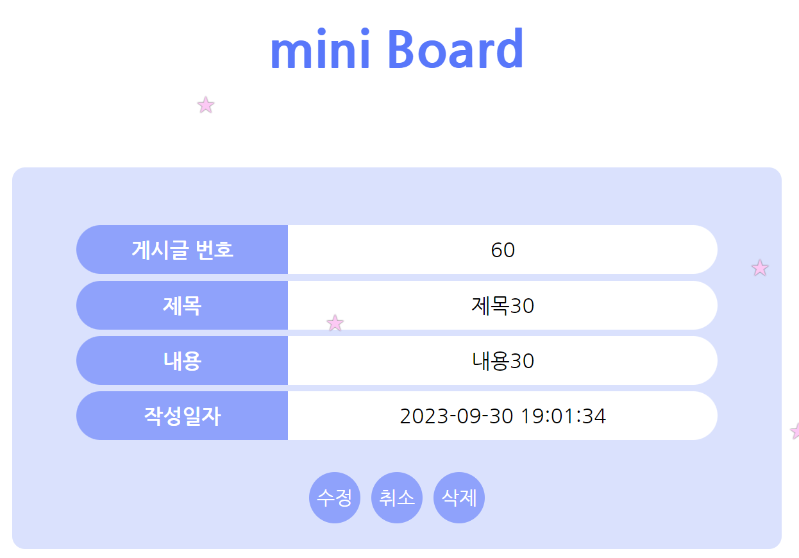
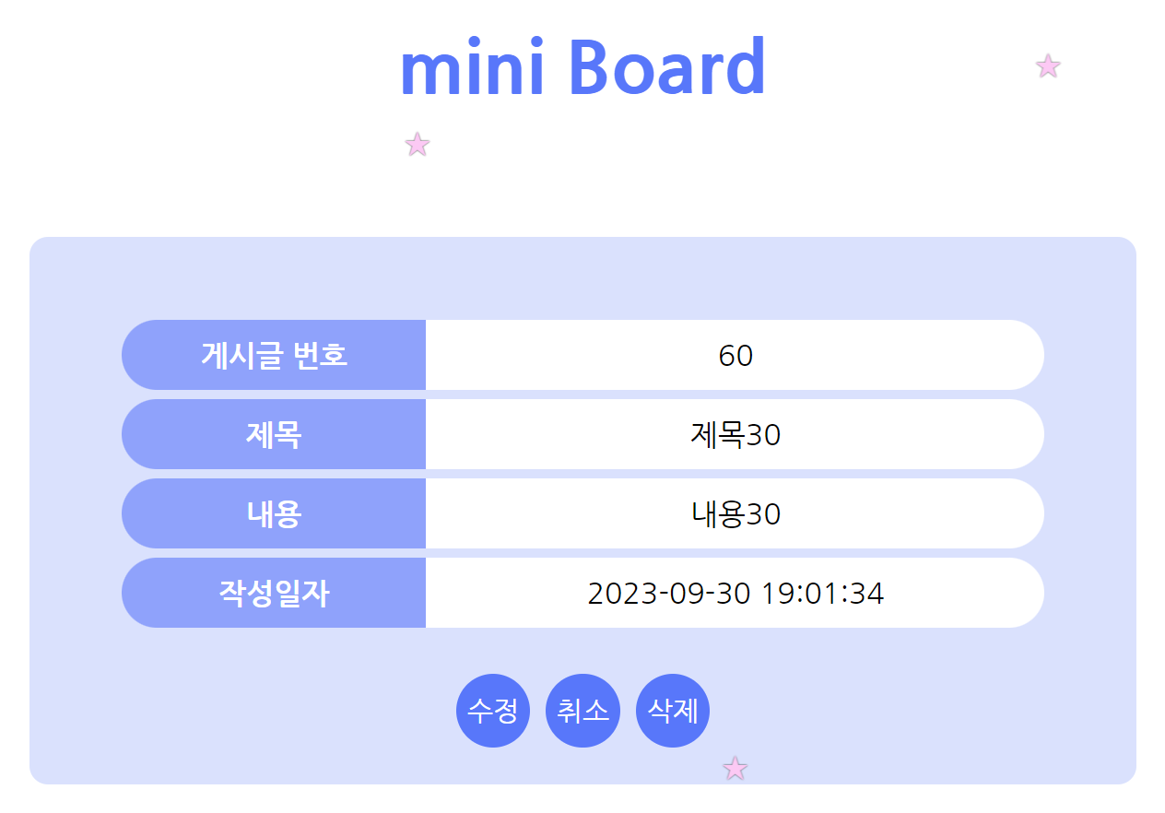

 | 기능명 |  |  | Tag |  | 파라미터 | 상세
 | 게시글 번호 |  |  | - |  | - | [3-2. 게시글 정보 획득]에서 획득 한 id
 | 제목 |  |  | - |  | - | [3-2. 게시글 정보 획득]에서 획득 한 title
 | 내용 |  |  | - |  | - | [3-2. 게시글 정보 획득]에서 획득 한 content
 | 작성일자 |  |  | - |  | - | [3-2. 게시글 정보 획득]에서 획득 한 create_at
 | 수정 |  |  | a |  | id, page | 클릭 시 수정 처리 후, 해당 수정 페이지로 이동
 | 취소 |  |  | a |  | page | 클릭 시 리스트 페이지의 특정 페이지로 이동
 | 삭제 |  |  | a |  | id, page | 클릭 시 해당 게시글의 삭제 페이지로 이동

Backend

 | 1. 설정 정보
 |  | define("ROOT", $_SERVER["DOCUMENT_ROOT"]."/mini_board/src/"); // 웹서버 root 패스 생성
 |  | define("FILE_HEADER", ROOT."header.php"); // 헤더 패스
 |  | define("ERROR_MSG_PARAM", "Parameter Error : %s"); // 파라미터 에러 메세지
 |  | require_once(ROOT."lib/lib_db.php"); // DB관련 라이브러리

 | 2. DB Connect
 |  | 2-1. connection 함수 호출
 |  |  | my_db_conn($conn)
 |  |  | ** 함수의 상세는 [DB 관련 공통]시트의 [■ DB Connect (PDO Class Instance)] 참조 **

 |  | 2-2. 예외 처리
 |  |  | > 2-1의 처리의 리턴값이 false 일 경우, 아래 에러메세지를 출력하고 처리 종료
 |  |  |  | "DB Error : PDO Instance"
 |  |  | > 상기 외 처리 계속

 | 3. 게시글 데이터 조회
 |  | 3-1. 파라미터에서 id, page 획득
 |  |  | > 파라미터가 없을 경우, 아래 메시지를 출력 후 처리 종료
 |  |  |  | "Parameter Error : [파라미터명]"
 |  | 3-2. 게시글 정보 획득
 |  |  | $result = db_select_boards_id($conn, $arr_param);
 |  |  |  | $conn | : | PDO 객체
 |  |  |  | $arr_param | : | "id" => $id
 |  |  | ** 함수의 상세는 [DB 관련 공통]시트의 [■ Select rows from Boards using id] 참조 **
 |  | 3-3. 예외 처리
 |  |  | > 3-1-2의 처리 결과가 false 일 경우, 아래 메세지를 출력 후 처리 종료
 |  |  |  | "DB Error : Select id"
 |  |  | > 3-1-2의 처리 결과의 카운트가 1건 이외 일 경우, 아래 메세지를 출력 후 처리 종료
 |  |  |  | "DB Error : Select id Count"
 |  |  | > 상기 외는 아이템 셋팅 후, 화면 표시
 |  |  |  | $item = $result[0];

 |  | 3-4. 공통 처리
 |  |  | > 모든 처리 완료 후, DB 파기 처리 함수 호출
 |  |  |  | db_destroy_conn($conn);
 |  |  |  | ** 함수의 상세는 [DB 관련 공통]시트의 [■ DB Destroy] 참조 **

수정 페이지
파일명 |  |  |  | update.php
개요 |  |  |  | 게시판 수정 화면
Path |  |  |  | /mini_board/src/

Frontend

 | 1. Base |  |  |  |  |  |  |  | 2. a Tag Hover
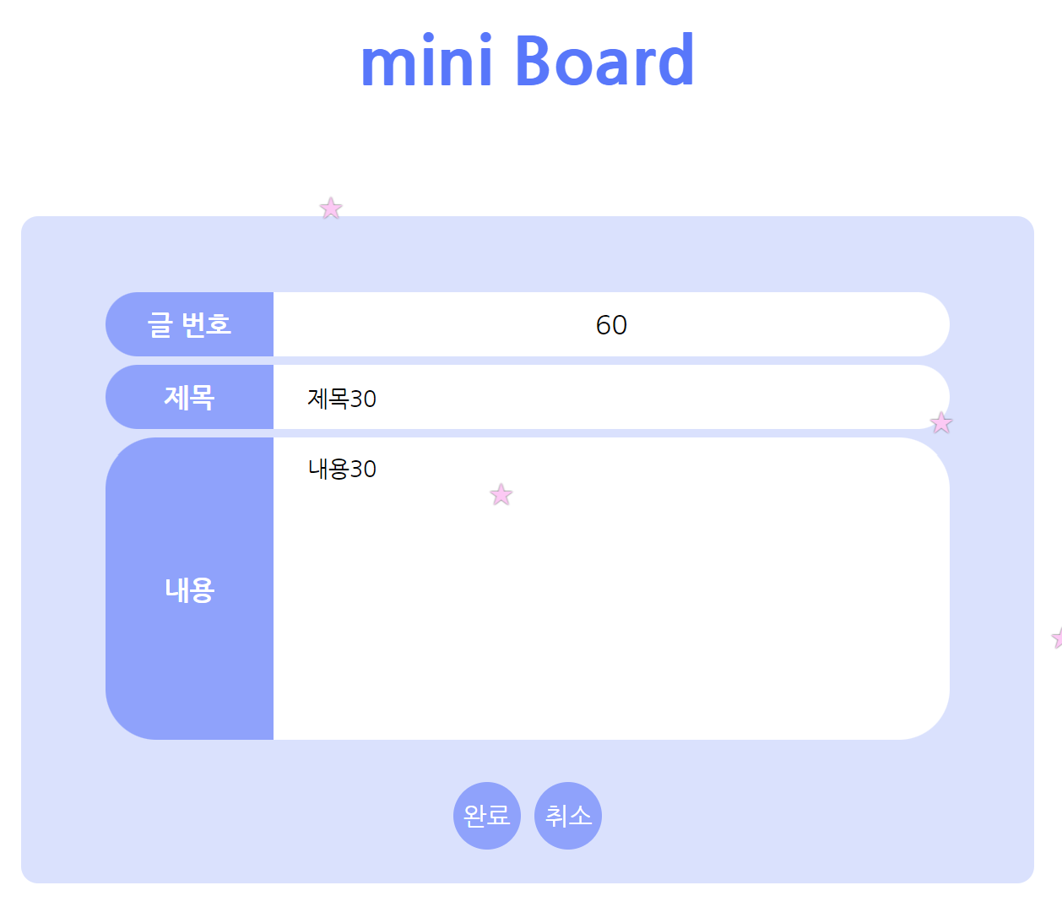
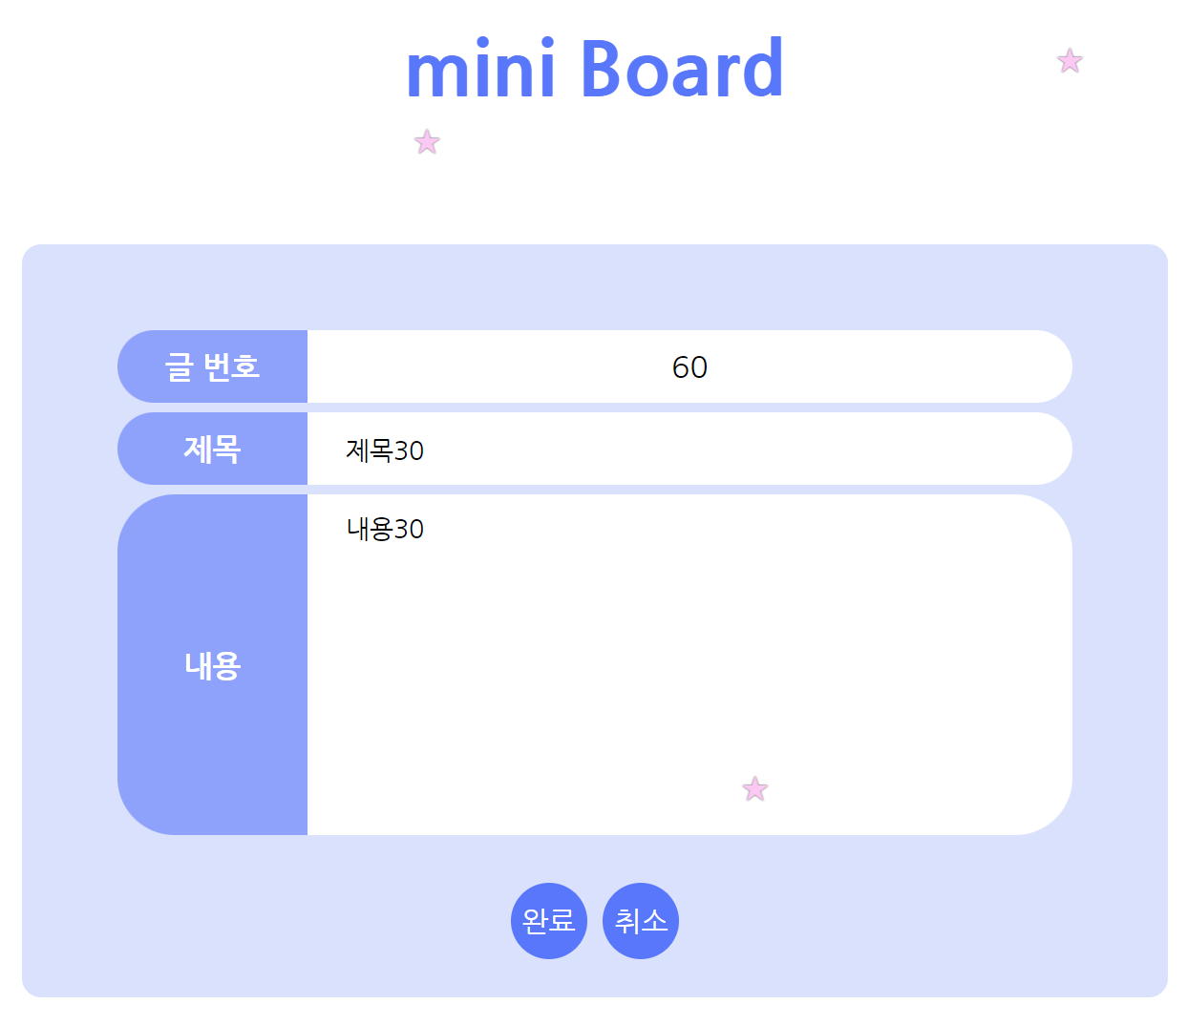

 | 기능명 |  |  | Tag |  | 파라미터 |  | 상세
 | 게시글 번호 |  |  | - |  | - |  | [3-1-2. 게시글 정보 획득]에서 획득 한 id
 | 제목 |  |  | input |  | - |  | [3-1-2. 게시글 정보 획득]에서 획득 한 title
 | 내용 |  |  | textarea |  | - |  | [3-1-2. 게시글 정보 획득]에서 획득 한 content
 | 완료 |  |  | button |  | id, page, title, content |  | 클릭 시 수정 처리 후, 해당 상세 페이지로 이동
 | 취소 |  |  | a |  | id, page |  | 클릭 시 해당 게시글의 상세 페이지로 이동

Backend

 | 1. 설정 정보
 |  | define("ROOT", $_SERVER["DOCUMENT_ROOT"]."/mini_board/src/"); // 웹서버 root 패스 생성
 |  | define("FILE_HEADER", ROOT."header.php"); // 헤더 패스
 |  | define("ERROR_MSG_PARAM", "Parameter Error : %s"); // 파라미터 에러 메세지
 |  | require_once(ROOT."lib/lib_db.php"); // DB관련 라이브러리

 | 2. DB Connect
 |  | 2-1. connection 함수 호출
 |  |  | my_db_conn($conn)
 |  |  | ** 함수의 상세는 [DB 관련 공통]시트의 [■ DB Connect (PDO Class Instance)] 참조 **

 |  | 2-2. 예외 처리
 |  |  | > 2-1의 처리의 리턴값이 false 일 경우, 아래 에러메세지를 출력하고 처리 종료
 |  |  |  | "DB Error : PDO Instance"
 |  |  | > 상기 외 처리 계속

 | 3. Method 체크
 |  | 3-1. GET 일 경우 (상세 페이지의 수정 버튼 클릭)
 |  |  | 3-1-1. 파라미터에서 id, page 획득
 |  |  |  | > 파라미터가 없을 경우, 아래 메시지를 출력 후 처리 종료
 |  |  |  |  | "Parameter Error : [파라미터명]"
 |  |  | 3-1-2. 게시글 정보 획득
 |  |  |  | $result = db_select_boards_id($conn, $arr_param);
 |  |  |  |  | $conn | : | PDO 객체
 |  |  |  |  | $arr_param | : | "id" => $id
 |  |  |  | ** 함수의 상세는 [DB 관련 공통]시트의 [■ Select rows from Boards using id] 참조 **
 |  |  | 3-1-3. 예외 처리
 |  |  |  | > 3-1-2의 처리 결과가 false 일 경우, 아래 메세지를 출력 후 처리 종료
 |  |  |  |  | "DB Error : Select id"
 |  |  |  | > 3-1-2의 처리 결과의 카운트가 1건 이외 일 경우, 아래 메세지를 출력 후 처리 종료
 |  |  |  |  | "DB Error : Select id Count"
 |  |  |  | > 상기 외는 아이템 셋팅 후, 후속 처리 계속
 |  |  |  |  | $item = $result[0];

 |  | 3-2. POST일 경우 (수정 페이지의 완료 버튼 클릭)
 |  |  | 3-2-1. 파라미터에서 id, page, title, content 획득
 |  |  |  | > 파라미터가 없을 경우, 아래 메시지를 출력 후 처리 종료
 |  |  |  |  | "Parameter Error : [파라미터명]"
 |  |  | 3-2-2. Transaction 시작
 |  |  | 3-2-3. 게시글 수정 처리
 |  |  |  | db_update_boards_id($conn, $arr_param)
 |  |  |  |  | $conn | : | PDO 객체
 |  |  |  |  | $arr_param | : | id => $id
 |  |  |  | ** 함수의 상세는 [DB 관련 공통]시트의 [■ Update row from Boards using id] 참조 **
 |  |  | 3-2-4. 예외 처리
 |  |  |  | > 3-2-3의 처리 결과가 false 일 경우, Rollback 후, 아래 메세지를 출력 후 처리 종료
 |  |  |  |  | "DB Error : Update_Boards_id"
 |  |  |  | > 상기 외는 Commit 후, 해당 디테일 페이지로 이동
 |  |  |  |  | header("Location: Location: detail.php/?id={$id}&page={$page}");
 |  |  |  |  | exit;

 |  | 3-3. 공통 처리
 |  |  | > 모든 처리 완료 후, DB 파기 처리 함수 호출
 |  |  |  | db_destroy_conn($conn);
 |  |  |  | ** 함수의 상세는 [DB 관련 공통]시트의 [■ DB Destroy] 참조 **

삭제 페이지
파일명 |  |  |  | delete.php
개요 |  |  |  | 게시판 삭제 화면
Path |  |  |  | /mini_board/src/

Frontend

 | 1. Base |  |  |  |  |  |  |  | 2. a Tag Hover
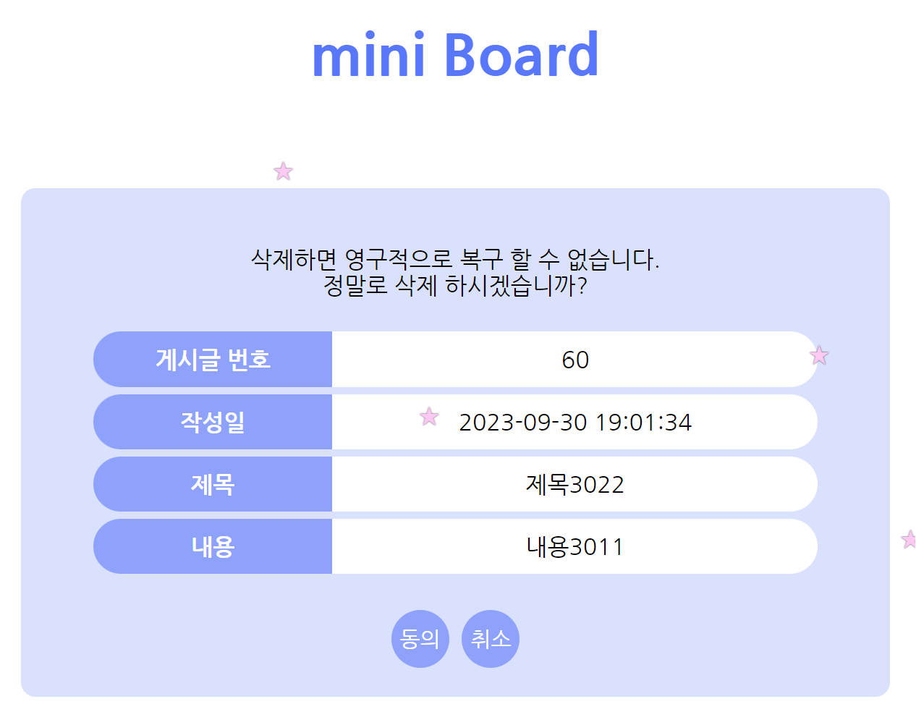
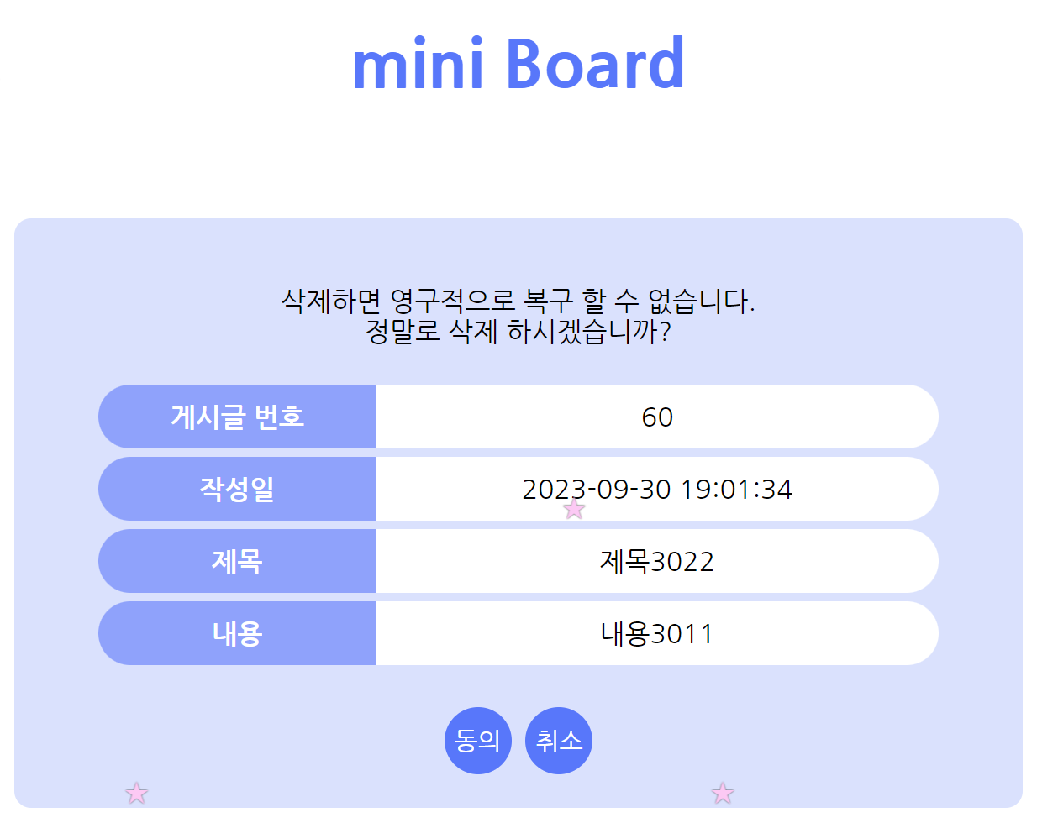

 | 기능명 |  |  | Tag |  | 파라미터 |  | 상세
 | 게시글 번호 |  |  | - |  | - |  | [3-1-2. 게시글 정보 획득]에서 획득 한 id
 | 작성일 |  |  | - |  | - |  | [3-1-2. 게시글 정보 획득]에서 획득 한 create_at
 | 제목 |  |  | - |  | - |  | [3-1-2. 게시글 정보 획득]에서 획득 한 title
 | 내용 |  |  | - |  | - |  | [3-1-2. 게시글 정보 획득]에서 획득 한 content
 | 동의 |  |  | button |  | id |  | 클릭 시 삭제 처리 후, 리스트 페이지의 1페이지로 이동
 | 취소 |  |  | a |  | id, page |  | 클릭 시 해당 게시글의 상세 페이지로 이동

Backend

 | 1. 설정 정보
 |  | define("ROOT", $_SERVER["DOCUMENT_ROOT"]."/mini_board/src/"); // 웹서버 root 패스 생성
 |  | define("FILE_HEADER", ROOT."header.php"); // 헤더 패스
 |  | define("ERROR_MSG_PARAM", "Parameter Error : %s"); // 파라미터 에러 메세지
 |  | require_once(ROOT."lib/lib_db.php"); // DB관련 라이브러리

 | 2. DB Connect
 |  | 2-1. connection 함수 호출
 |  |  | my_db_conn($conn)
 |  |  | ** 함수의 상세는 [DB 관련 공통]시트의 [■ DB Connect (PDO Class Instance)] 참조 **

 |  | 2-2. 예외 처리
 |  |  | > 2-1의 처리의 리턴값이 false 일 경우, 아래 에러메세지를 출력하고 처리 종료
 |  |  |  | "DB Error : PDO Instance"
 |  |  | > 상기 외 처리 계속

 | 3. Method 체크
 |  | 3-1. GET 일 경우 (상세 페이지의 삭제 버튼 클릭)
 |  |  | 3-1-1. 파라미터에서 id, page 획득
 |  |  |  | > 파라미터가 없을 경우, 아래 메시지를 출력 후 처리 종료
 |  |  |  |  | "Parameter Error : [파라미터명]"
 |  |  | 3-1-2. 게시글 정보 획득
 |  |  |  | $result = db_select_boards_id($conn, $arr_param);
 |  |  |  |  | $conn | : | PDO 객체
 |  |  |  |  | $arr_param | : | "id" => $id
 |  |  |  | ** 함수의 상세는 [DB 관련 공통]시트의 [■ Select rows from Boards using id] 참조 **
 |  |  | 3-1-3. 예외 처리
 |  |  |  | > 3-1-2의 처리 결과가 false 일 경우, 아래 메세지를 출력 후 처리 종료
 |  |  |  |  | "DB Error : Select id"
 |  |  |  | > 3-1-2의 처리 결과의 카운트가 1건 이외 일 경우, 아래 메세지를 출력 후 처리 종료
 |  |  |  |  | "DB Error : Select id Count"
 |  |  |  | > 상기 외는 아이템 셋팅 후, 후속 처리 계속
 |  |  |  |  | $item = $result[0];

 |  | 3-2. POST일 경우 (삭제 페이지의 동의 버튼 클릭)
 |  |  | 3-2-1. 파라미터에서 id 획득
 |  |  |  | > id가 없을 경우, 아래 메시지를 출력 후 처리 종료
 |  |  |  |  | "Parameter Error : ID"
 |  |  | 3-2-2. Transaction 시작
 |  |  | 3-2-3. 게시글 정보 삭제
 |  |  |  | db_delete_boards_id($conn, $arr_param)
 |  |  |  |  | $conn | : | PDO 객체
 |  |  |  |  | $arr_param | : | id => $id
 |  |  |  | ** 함수의 상세는 [DB 관련 공통]시트의 [■ Delete rows from Boards using id] 참조 **
 |  |  | 3-2-4. 예외 처리
 |  |  |  | > 3-2-3의 처리 결과가 false 일 경우, Rollback 후, 아래 메세지를 출력 후 처리 종료
 |  |  |  |  | "DB Error : Delete Boards id"
 |  |  |  | > 상기 외는 Commit 후, 리스트 페이지로 이동
 |  |  |  |  | header("Location: list.php");
 |  |  |  |  | exit;

 |  | 3-3. 공통 처리
 |  |  | > 모든 처리 완료 후, DB 파기 처리 함수 호출
 |  |  |  | db_destroy_conn($conn);
 |  |  |  | ** 함수의 상세는 [DB 관련 공통]시트의 [■ DB Destroy] 참조 **

